ayrıntılı
Aşağıdaki TDP problemini ele alalım:
maks.z=5x1+4x2
x1+x2<=5
10x1+6x2<=45
x1,x2>=0 ve tamsayı
LP0
x1 | x2 | z | kısıt1 | kısıt2 | pozitiflik
3.75 | 1.25 | 23.75 | 0 | 0 | 3.75 | 1.25

LP1
x1 | x2 | z | kısıt1 | kısıt2 | pozitiflik | pozitiflik | kısıt3
3 | 2 | 23 | 0 | -3 | 3 | 2 | 0

LP2
x1 | x2 | z | kısıt1 | kısıt2 | pozitiflik | pozitiflik | kısıt3
4 | 0.83333333333 | 23.333333333 | -0.16666666667 | 0 | 4 | 0.83333333333 | 0

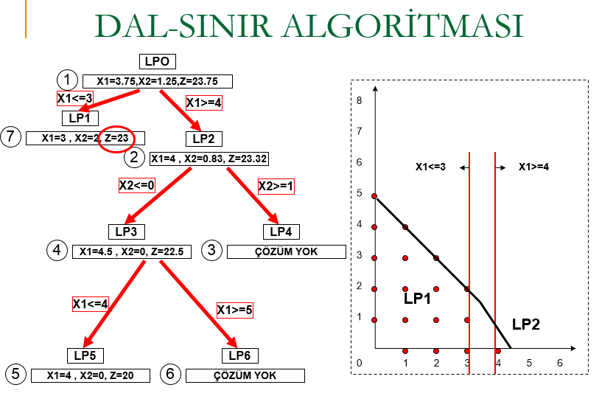

LP3
x1 | x2 | z | kısıt1 | kısıt2 | pozitiflik | pozitiflik | kısıt3 | kısıt4
4.5 | 0 | 22.5 | -0.5 | 0 | 4.5 | 0 | 0.5 | 0

LP4
x1 | x2 | z | kısıt1 | kısıt2 | pozitiflik | pozitiflik | kısıt3 | kısıt4
4 | 0.83333333333 | 23.333333333 | -0.16666666667 | 0 | 4 | 0.83333333333 | 0 | -0.16666666667

LP5
x1 | x2 | z | kısıt1 | kısıt2 | pozitiflik | pozitiflik | kısıt3 | kısıt4 | kısıt5
4 | 0 | 20 | -1 | -5 | 4 | 0 | 0 | 0 | 0

LP6
x1 | x2 | z | kısıt1 | kısıt2 | pozitiflik | pozitiflik | kısıt3 | kısıt4 | kısıt5
0 | 0 | 0 | -5 | -45 | 0 | 0 | -4 | 0 | -5

